Tarea 1
 | Comentario
1. ¿Por qué no se pueden aplicar las prácticas de diseño de pruebas inmediatamente después de recibir los requisitos?
No es viable hacer pruebas después de recibir los requisitos, ya que se pueden generar pruebas innecesarias y ocasionar pérdidas de tiempo. Lo más óptimo sería hacer un análisis total de los requisitos utilizando la técnica de la Caja Negra para determinar las clases de equivalencia y valores límite, lo cual permite llevar a cabo un testing más limpio, ordenado y funcional.
2. ¿En qué situaciones pueden existir las clases de equivalencia y los valores límite por separado? Explica tu respuesta y da ejemplos.
Sí puede existir pruebas por separado, hay casos donde solo hay que probar el funcionamiento de un botón, y ahí es donde se aplica solamente la prueba por clase de equivalencia, donde se prueban todos los escenarios al dar clic. En el caso de valores límite, se aplican cuando tenemos un campo con un menú desplegable, se hace un análisis, si este campo admite varias opciones (1, 2 o más opciones) campo vacío
3. ¿Qué es la equivalencia? ¿Qué es una clase de equivalencia?
Es una técnica de caja negra para optimizar las pruebas, para llevar a cabo un testing más planificado, ordenado y funcional. Se hace una evaluación de todos los escenarios y posibles acciones que se pueden llevar a cabo en una función.
4. ¿Es posible excluir comprobaciones en medio del rango en favor de las comprobaciones en los límites dentro del rango? Explica tu respuesta.
si es posible, cuando el valor del rango es muy cercana, un ejemplo: 1- 3 no hay necesidad de hacer pruebas en rango medio, ya que mis valores límites abarcan el 2 que es el valor medio.
5. Imagina que debes probar un formulario donde cada campo tiene un validador. El resultado del trabajo del formulario depende de la combinación de datos en los campos. ¿Qué prácticas de diseño de pruebas se deben utilizar y por qué? Explica tu respuesta.
Primero aplicaría pruebas de partición de equivalencia y análisis de valores límite en cada campo, ya que son pruebas individuales que validan el comportamiento de cada entrada por separado. Posteriormente, aplicaría pruebas combinatorias. Por ejemplo, en un formulario con los campos user y password, y un botón LOGIN, una vez finalizadas las pruebas individuales de cada campo, se realizan pruebas de combinación mezclando distintos valores válidos e inválidos de user y password, con el objetivo de validar el funcionamiento correcto del botón LOGIN
6. Explica las formas en las que puedes optimizar la cantidad de pruebas al trabajar con tablas de decisiones. Explica tu respuesta.
agrupar reglas con el mismo resultado combinar tablas de decisión con pruebas combinatorias
7. Describe las diferencias entre una lista de comprobación y los casos de prueba; proporciona ejemplos de dónde se utilizan ambos.
Un caso de prueba es un conjunto detallado y estructurado de pasos que incluye precondiciones, datos de entrada y resultados esperados para validar un comportamiento específico del sistema. Una lista de comprobación es un conjunto de puntos o verificaciones que se revisan para confirmar su funcionamiento, sin detallar pasos específicos. Un caso de prueba es más estructurado y detallado, por lo que se utiliza cuando se requiere un testing más profundo. En cambio, una lista de comprobación se emplea cuando se necesita un testing más rápido y flexible.
8. ¿Cuál es la forma correcta de hacer un informe de errores? ¿Qué elementos de un informe de errores son necesarios? ¿Por qué?
Primero se agrega un título claro que permita identificar el problema rápidamente, describiendo el error y el lugar donde ocurre. Se incluye la fecha para dar seguimiento y conocer cuándo fue detectado el error. Posteriormente, se agrega una descripción del error obtenido, incluyendo los pasos realizados y los datos introducidos para reproducirlo. Luego, se especifica la severidad del error (crítico, alto, medio o bajo), lo cual ayuda a determinar la urgencia con la que debe corregirse. También se indica el entorno en el que ocurre el problema, como el sistema operativo y el navegador. Finalmente, se adjuntan evidencias, como capturas de pantalla o videos, para validar y facilitar la comprensión del error.
9. ¿Cuáles son las reglas para escribir un título de informe de errores? ¿Qué pasa si se te ocurre un mal título?
Un buen título debe ser claro y descriptivo, y responder a las siguientes preguntas: What (Qué pasa): ¿Cuál es el problema o comportamiento incorrecto? Where (Dónde pasa): ¿En qué módulo, pantalla o funcionalidad ocurre? When (Cuándo pasa): ¿Bajo qué acción o condición se presenta el error? lo recuerdo bien ya que siempre me devolvieron o me llamaban la atención acerca de esto. ya que un titulo mal redactado puede provocar que el error no se entienda correctamente, generando confusión y pérdida de tiempo durante su análisis e investigación
10. ¿En qué consiste la arquitectura de aplicaciones cliente-servidor? Describe brevemente la funcionalidad de cada elemento.
el cliente, que solicita información y muestra los resultados al usuario, y el servidor, que procesa las solicitudes, maneja la lógica del sistema y devuelve las respuestas.
11. Describe los pasos para procesar la solicitud después de introducir esta URL en la barra de direcciones del navegador: https://google.com.
Primero el navegador interpreta la URL, que sirve como el medio para acceder al contenido. Luego consulta al DNS, que es el sistema encargado de traducir el nombre del sitio en una dirección IP numérica que la computadora puede procesar. Con esa IP, el navegador se conecta al servidor, envía la solicitud y, si es correcta, recibe una respuesta con código 200 OK y el contenido, el cual finalmente se muestra al usuario.
12. ¿Qué es un caché? ¿Por qué se necesita? ¿Qué regla se debe seguir cuando se trabaja con un caché en las pruebas?
El caché es un almacenamiento de información sobre el usuario, para cargar datos rápidamente como la información de un usuario y las pruebas a validar se hacen con y sin cache ya que pueden generar errores o información desactualizada.
13. Responde las preguntas sobre los protocolos HTTP y HTTPS: - ¿Cuál es la diferencia entre HTTP y HTTPS? ¿Cuándo no deberías usar HTTP? - ¿Qué componentes conforman una solicitud HTTP y de qué es responsable cada uno? - ¿Qué métodos HTTP conoces? ¿De qué se encargan? Da ejemplos sobre la aplicación de diferentes métodos. - ¿Qué es un código de respuesta HTTP? ¿Qué códigos existen?
Cuál es la diferencia entre HTTP y HTTPS? https - es información cifrada y segura http - es información sin cifrar ¿Cuándo no deberías usar HTTP? cuando hay que agregar informacion personal como tarjetas de crédito, contraseñas ya que pueden obtener tus datos personales ¿Qué componentes conforman una solicitud HTTP y de qué es responsable cada uno? URL: la página web o sitio donde quieres acceder Método HTTP: define la acción a realizar sobre el recurso; aquí se aplica el concepto CRUD (GET, POST, PUT, DELETE). Headers: contienen metadatos de la solicitud, como autenticación, tipo de contenido e idioma. Body: contiene los datos enviados al servidor y se utiliza principalmente en métodos como POST o PUT. ¿Qué métodos HTTP conoces? ¿De qué se encargan? Da ejemplos sobre la aplicación de diferentes métodos. Los métodos HTTP son utilizados por las APIs para definir la acción que se realiza sobre un recurso. Los principales métodos son: GET: se utiliza para obtener información de un recurso. Ejemplo: obtener los datos de un usuario. POST: se utiliza para crear un nuevo recurso. Ejemplo: crear un usuario o un pedido. PUT: se utiliza para actualizar un recurso existente. Ejemplo: actualizar los datos de un usuario. DELETE: se utiliza para eliminar un recurso. Ejemplo: eliminar una cuenta o un pedido. ¿Qué es un código de respuesta HTTP? ¿Qué códigos existen? son los codigos 100 respuestas informativas 200 respuesta satisfactoria 300 redirecciones 400 errores de usuario 500 error de servidor (internal error) esos indican si la solicitud fue exitosa, con error o alguna anomalía
14. Describe de qué componentes puede consistir una URL. ¿De qué es responsable cada uno?
*protocolo: indica como se realizara la comunicacion (http o https) *dominio (host): indica donde esta el servidor *ruta o path: indica que recurso se quiere consultar *params: envio de datos adicionales como un id o key
15. ¿Qué tipos de aplicaciones móviles existen? ¿Cuál es la peculiaridad de cada uno?
*Aplicaciones nativas: Son desarrolladas específicamente para un sistema operativo, como Android o iOS. Peculiaridad: acceso completo a las funciones del dispositivo *Aplicaciones web: Se ejecutan directamente en el navegador del dispositivo y no requieren instalación. Peculiaridad: son multiplataforma y fáciles de actualizar *Aplicaciones híbridas: Combinan tecnologías web con funcionalidades nativas y se instalan como una app. Peculiaridad: permiten reutilizar el mismo código para Android e iOS
16. ¿En qué se diferencia un emulador de un dispositivo real? Describe brevemente las ventajas y desventajas de ambos al momento de realizar pruebas.
Al usar un emulador tienes más control y puedes hacer pruebas de diferente tipo de dispositivos sin tener que comprar el dispositivo físico, pero tienen menor precisión en las pruebas, ya que varía también las características de tu ordenador El dispositivo real te ofrece mejor flujo, estabilidad, precisión y comodidad al ejercer pruebas, es más costoso y no es tan flexible.
17. Comprueba si hay errores en JSON. De ser así, adjunta la versión correcta del archivo.
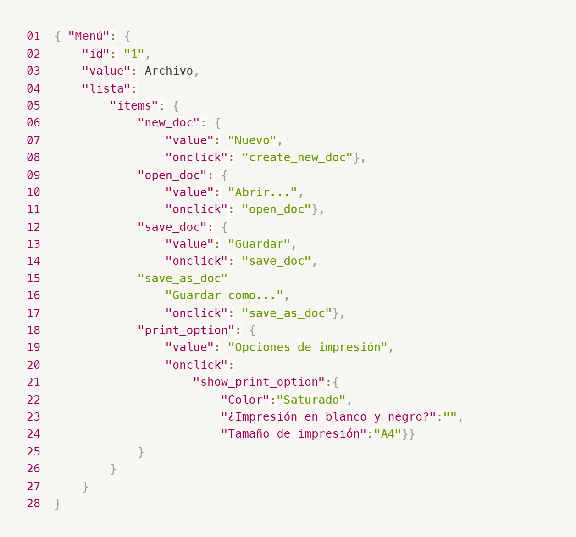
Enlace a la ilustración:
https://practicum-content.s3.us-west-1.amazonaws.com/new-markets/qa-final-project/ESP/7.1.1_esp.png
en la fila 20 hace falta un valor junto con sus comillas "print_option":{ "value": "Opciones de impresión", "onclick": falta de comillas "" nuevamente en la fila 3 "value: Archivo, en el fila 15 flata de llaves y le falta el value en la fila 23 no debe de haber ¿?
18. ¿Qué es una base de datos relacional? ¿En qué se diferencia de una no relacional?
Las bases de datos relacionales almacenan datos en tablas relacionadas entre sí, mientras que las no relacionales almacenan datos de forma flexible sin relaciones fijas.
19. Escribe qué tipos de JOIN existen. ¿Cuál es la característica de cada uno?
inner join: une tablas con coincidencias left join: obtiene registros de la tabla izquierda, aunque no tengan coincidencias right join: obtiene registros de la tabla derecha, aunque no tengan coincidencias al mencionar join quiere decir que junta tablas
Datos de origen para las siguientes tareas Estás probando un servicio que entrega comida en 30 minutos. Por ahora es una pequeña empresa, así que solo estás trabajando con cuatro tablas: Pedidos: todos los pedidos entregados ORDERS_ID: ID de pedidos, int USER_ID: ID de usuarios y usuarias, int EMPLOYEE_ID: ID de empleados y empleadas, int DELIVERY_TIME: tiempo de entrega en minutos, int ITEMS: lista de artículos, char Users: usuarios y usuarias USER_ID: ID de usuarios y usuarias, int FULL_NAME: nombre completo del usuario o usuaria, char PHONE: número de teléfono del usuario o usuaria, char ADDRESS: dirección del usuario o usuaria, char Employees: empleados y empleadas EMPLOYEE_ID: ID de empleado o empleada, int FIRST_NAME: nombre del empleado o empleada, char LAST_NAME: apellido del empleado o empleada, char PHONE: número de teléfono del empleado o empleada, char JOB_ID: ID de especialización, int Jobs: tipos de trabajo en el servicio JOB_ID: ID de especialización, int JOB_TYPE: tipo de especialización, char HOURS: número de horas de trabajo por semana, int SALARY: el salario de un empleado o empleada con la especialización dada en ---, int

Enlace a la ilustración:
https://practicum-content.s3.us-west-1.amazonaws.com/new-markets/qa-final-project/US/7.1.1.2.png?etag=ada7cdcd281a6997ea8d44e2b4a69204

20. El servicio de soporte ha recibido muchas quejas de que los pedidos que llevan arroz tardan una hora en ser entregados, aunque el servicio promete entregar en 30 minutos. Comprueba si los repartidores o repartidoras realmente se están retrasando. Selecciona todos los pedidos que tengan al menos un artículo, "arroz", y un tiempo de entrega superior a 30 minutos. La tabla resultante debe tener las ID de pedido y de repartidor o repartidora. Adjunta la solicitud SQL en la respuesta.
SELECT ORDERS_ID, EMPLOYEE_ID FROM Orders WHERE ITEMS LIKE '%arroz%' AND DELIVERY_TIME > 30;
21. La gerencia sugirió agregar una nueva característica al producto: el monitoreo que muestra los clientes más activos a lo largo del tiempo de operación de la empresa. Asegúrate de que la lista de usuarios y usuarias se muestre correctamente. En esta etapa de desarrollo, basta con comprobar solamente las ID de los y las clientes. Elige los cinco clientes o clientas más activos por número de pedidos. Muestra en la tabla resultante la ID de cada usuario o usuaria y el número de pedidos. Ordena los datos en orden descendente por el número de pedidos y selecciona los cinco clientes o clientas más activos. Adjunta la solicitud SQL en la respuesta.
SELECT USER_ID, COUNT(ORDERS_ID) FROM Orders GROUP BY USER_ID ORDER BY COUNT(ORDERS_ID) DESC LIMIT 5;
22. Llegó un informe de errores del departamento de contabilidad: los salarios de los empleados y empleadas se calcularon de forma incorrecta. Resultó que casi todos los errores en los cálculos se encontraban en las hojas de cálculo de la gerencia. Muestra una lista de las ID de todos los empleados y empleadas que tienen "gerencia" como especialización, con un salario de más de $70,000. Adjunta la solicitud SQL en la respuesta.
SELECT Employees.EMPLOYEE_ID FROM Employees JOIN Jobs ON Employees.JOB_ID = Jobs.JOB_ID WHERE Jobs.JOB_TYPE = 'gerencia' AND Jobs.SALARY > 70000;
23. Examina las siguientes tres situaciones y responde la pregunta: ¿vale la pena escribir pruebas automatizadas en este caso? Explica tu respuesta. 1) El proyecto existe desde hace mucho tiempo y se han escrito muchas pruebas manuales para el mismo. 2) El proyecto es temporal: solo durará algunos meses. 3) El proyecto es inestable: las características se cambian con frecuencia.
1. Si las pruebas manuales son recientes, opino que sí es viable hacer pruebas automatizadas. Esto le da mantenimiento al proyecto, considerando que lleva mucho tiempo. En dado caso de que haya una actualización, se vuelven a hacer pruebas manuales y nuevamente se puede automatizar; sabiendo que el proyecto está bien, se puede detectar un bug rápidamente y no perder tanto tiempo haciendo pruebas manuales. 2. De igual forma, es recomendable hacer primero un manual testing y después una automatización; así no hay tanta pérdida de tiempo haciendo testing manual cada rato. 3. Aquí sí es recomendable hacer solo pruebas manuales debido a su inestabilidad, ya que perdería mucho tiempo cambiando mis códigos. Es mejor hacer pruebas manuales.

